Sheet1
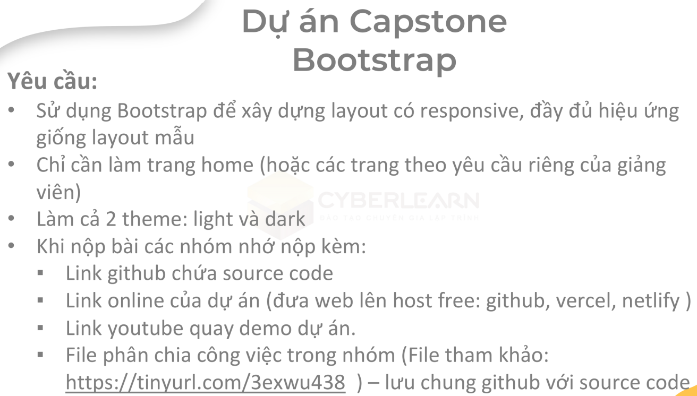
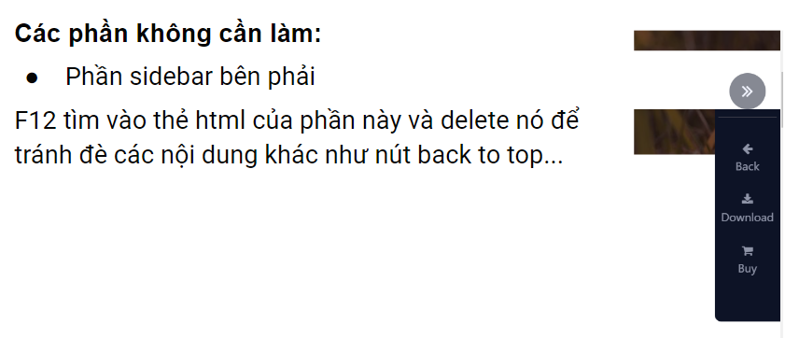
Task Name + Responsive | Name | Tiến độ bắt đầu | Tiến độ kết thúc [Deadline] [28/4/2023] | Báo cáo công việc tồn tại [ % hoàn thiện ] | Quy định chung
Setup project | Khánh | 2023-11-04 | 2023-12-04 | OK ->>>>>> | 1. Tải code trên git về trước khi làm -> Có lỗi nt ngay
Header | Khánh | 2023-12-04 | 24/4/2023 | ok | 2. Nhiều class trong section thì đặt dấu "-" nối nhau
Navbar | Khánh | 2023-12-04 | 24/4/2023 | ok | vd: header-left, header-left-img, header-img-content
Carousel | Khánh | 2023-12-04 | 24/4/2023 | ok | Giới hạn 2 -> 3 dấu "-"
Course | Khánh | 2023-12-04 | 24/4/2023 | ok
Welcome | Thắng | 2023-12-04 | 26/4/2023 |  | 3.Phần responsive css tập trung lại 1 chỗ theo tên từng người
Services | Vương | 2023-12-04 | 26/4/2023 | 99%
Number | Thắng | 2023-12-04 | 26/4/2023
Feedback | Thắng | 2023-12-04 | 26/4/2023
Instructors | Thắng | 2023-12-04 | 26/4/2023
Contact | Vương | 2023-12-04 | 26/4/2023 | TODO | 5.Code dark light làm sau khi responsive tham khảo DEMO
Footer | Vương | 2023-12-04 | 26/4/2023 | TODO | https://codepen.io/Khloe1425/pen/MWpjLpo
BacktoTop | Khánh | 2023-12-04 | 26/4/2023 | ok | Tạo xong trang home thì tham khảo demo để css darklight
Dark-Light | Khánh | 24/4/2023 | 26/4/2023 | ok

Trang web mẫu | https://wp.w3layouts.com/studious/ |  |  | GIT | https://github.com/ndk2204/Capstone_Nhom14

